关系图
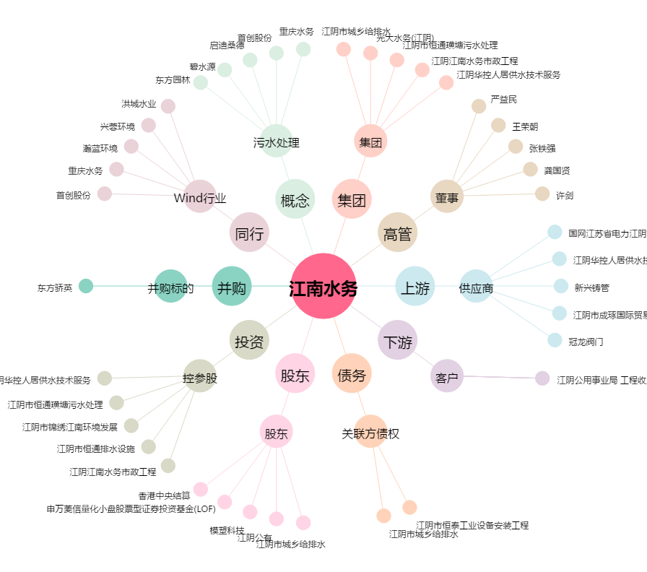
江南水务[601199.SH] - 关系概览图

